サイトマップ構造図
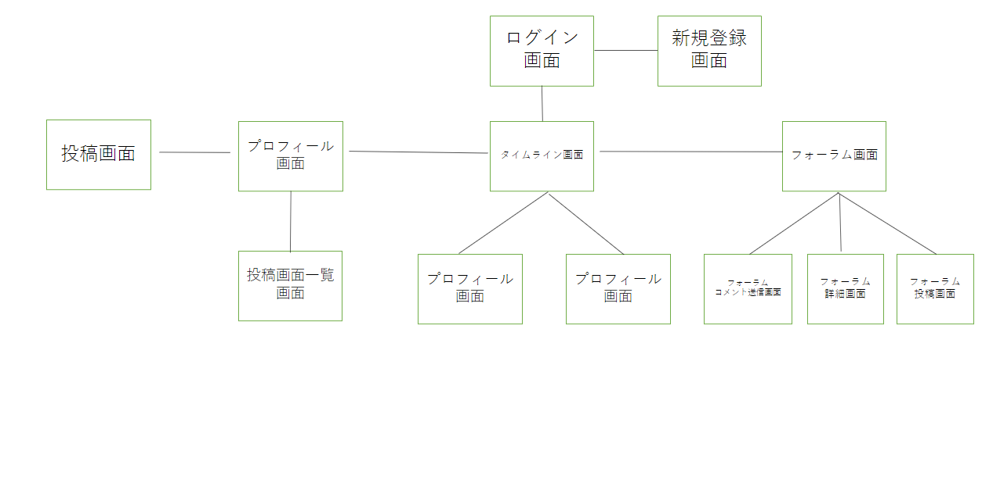
サイトマップ構造図
共通情報 | システム名 | タベっター |  | 作成者 | 小山田
 | 工程名 | システム設計 |  | 作成日付 | 2023-04-22
 | ドキュメント名 | タベっター | 画面設計書 | バージョン
書誌情報 | 書誌名称 | タベっター | 画面レイアウト | 更新者
 | 概要 | タベっター | のサイトマップ構成図 | 更新日付

画面遷移図
画面遷移図
共通情報 | システム名 | タベっター | 作成者 | 小山田 | 菅
 | 工程名 | システム設計 | 作成日付 | 2023-04-16
 | ドキュメント名 | タベっター画面設計 | バージョン
書誌情報 | 書誌名称 | タベっター画面レイアウト | 更新者
 | 概要 | タベっター画面レイアウト | 更新日付

コメント送信
表示

G2-1-2:
投稿コメント送信画面
G2-1-3:
投稿詳細画面

タイムライン表示
コメント送信
表示
詳細表示

投稿表示
タイムライン表示
G2-1-1:
タイムライン画面
G2-2:
投稿画面

タイムライン表示
投稿表示

プロフィール表示
タイムライン表示
新規登録
表示
ログイン表示
フォーラム表示
投稿表示

フォーラム表示

プロフィール表示
G2-4-3:
フォーラム詳細画面
G2-3-1:
プロフィール画面
G2-4-1:
フォーラム画面
詳細表示

フォーラム表示
フォーラム表示
投稿一覧表示
プロフィール表示
フォーラム表示
詳細表示
コメント送信
表示

G2-4-4:
フォーラム投稿画面
G2-3-2:
投稿画面一覧
G2-4-2:
フォーラムコメント送信画面

投稿一覧表示
[削除表示]

G2-3-3:
投稿削除確認画面

[完了表示]
[削除表示]

G2-3-4:
投稿削除完了画面

(G1-1)ログイン
画面レイアウト定義
共通情報 | システム名 | タべっター |  |  |  |  |  | 作成者 | 菅俊輔
 | 工程名 | システム設計 |  |  |  |  |  | 作成日付 | 2023-04-24
①
 | ドキュメント名 | タベっター画面設計 |  |  |  |  |  | バージョン
書誌情報 | 書誌名 | タベっター画面レイアウト |  |  |  |  |  | 更新者
 | 画面ID | G1-1 | 画面の名称 | ログイン画面 |  |  |  | 更新日付
 | 概要 | ログインする画面
レイアウト図 |  |  |  |  | 識別ID | ラベル | 画面部品の種類 | 表示範囲 | 画面部品の説明
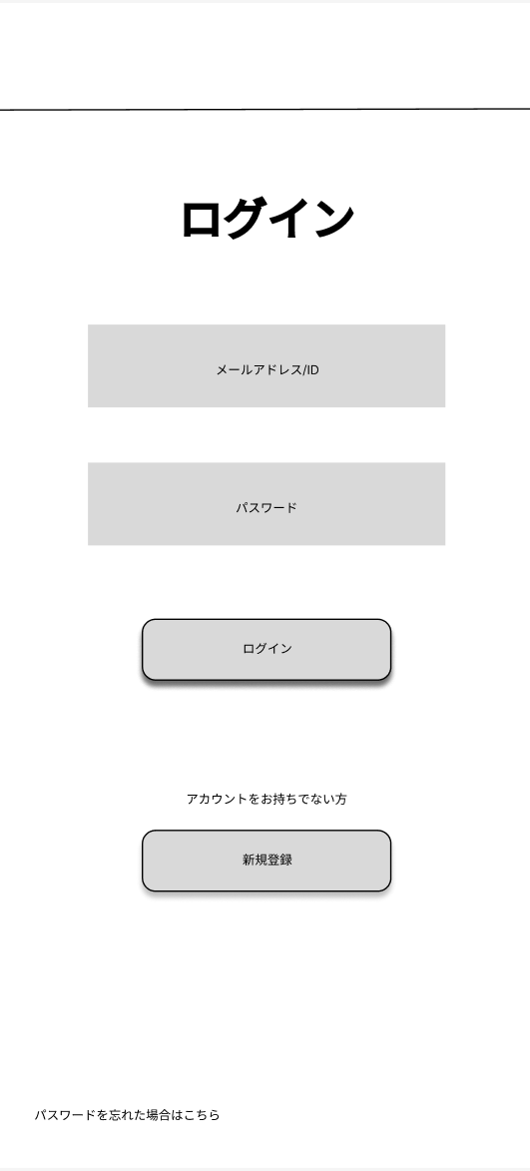 |  |  |  |  | ① | メールアドレスまたはID | テキストボックス |  | メールアドレスまたはIDを入力するテキストボックス
 |  |  |  |  | ② | パスワード | テキストボックス |  | パスワードを入力するテキストボックス
 |  |  |  |  | ③ | ログイン | ボタン |  | ログインを確定するボタン
 |  |  |  |  | ④ | 新規登録 | ボタン |  | 新規登録画面に移動するボタン
 |  |  |  |  | ⑤ | パスワードを忘れた場合はこちら | ボタン |  | パスワードを忘れた画面に移動するボタン

①

②

③

 |  |  |  |  | 操作手順

④
 |  |  |  |  |  | ①メールアドレスまたはIDを入力
 |  |  |  |  |  | ②パスワードを入力
 |  |  |  |  |  | ③ログインを確定する
 |  |  |  |  |  | ④アカウントを持っていなければ新規登録画面に移動
 |  |  |  |  |  | ⑤パッスワードを忘れた画面に移動

⑤

(G1-2)新規登録
画面レイアウト定義
共通情報 | システム名 | タべっター |  |  |  |  |  | 作成者 | 菅俊輔
 | 工程名 | システム設計 |  |  |  |  |  | 作成日付 | 2023-04-24
①
 | ドキュメント名 | タベっター画面設計 |  |  |  |  |  | バージョン
書誌情報 | 書誌名 | タベっター画面レイアウト |  |  |  |  |  | 更新者
 | 画面ID | G1-2 | 画面の名称 | 新規登録画面 |  |  |  | 更新日付
 | 概要 | 新規会員登録する画面
レイアウト図 |  |  |  |  | 識別ID | ラベル | 画面部品の種類 | 表示範囲 | 画面部品の説明
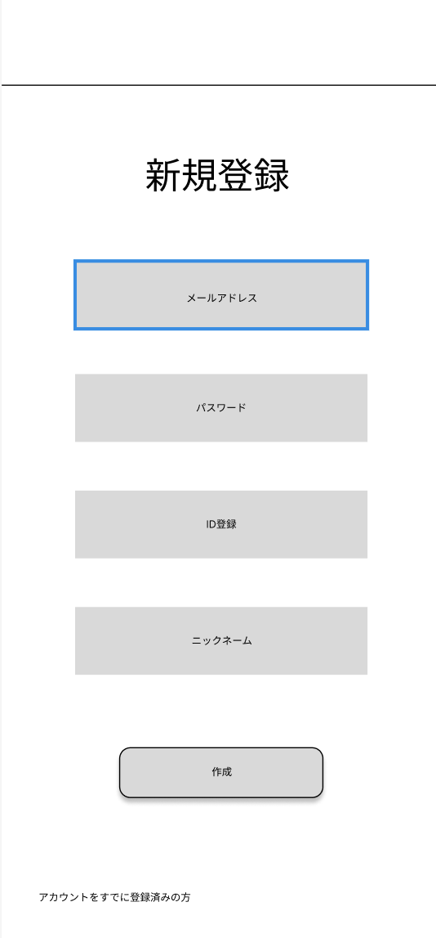
 |  |  |  |  | ① | テキストボックス |  |  | メールアドレスを入力するテキストボックス
 |  |  |  |  | ② | テキストボックス |  |  | パスワードを入力するテキストボックス
 |  |  |  |  | ③ | テキストボックス |  |  | IDを入力するテキストボックス
 |  |  |  |  | ④ | テキストボックス |  |  | ニックネームを入力するボタン
 |  |  |  |  | ⑤ | ボタン |  |  | 登録を確定させるボタン
 |  |  |  |  | ⑥ | ボタン |  |  | ログイン画面に移動するボタン

①

②

③

 |  |  |  |  | 操作手順
④
 |  |  |  |  |  | ①登録するメールアドレスの入力
 |  |  |  |  |  | ②登録するパスワードを入力
 |  |  |  |  |  | ③登録するIDを入力
 |  |  |  |  |  | ④登録するニックネームを入力
⑤
 |  |  |  |  |  | ⑤登録を確定する
 |  |  |  |  |  | ⑥アカウントを持っていたらログイン画面に移動する

⑥

(G２-1)投稿
画面レイアウト定義
共通情報 | システム名 | タべっター |  |  |  |  |  | 作成者 | 豊坂
 | 工程名 | システム設計 |  |  |  |  |  | 作成日付 | 2023-04-21
①
 | ドキュメント名 | タベっター画面設計 |  |  |  |  |  | バージョン | 1
書誌情報 | 書誌名 | タベっター画面レイアウト |  |  |  |  |  | 更新者
 | 画面ID | G2-1 | 画面の名称 | 投稿画面 |  |  |  | 更新日付
 | 概要 | タイムラインに投稿する画面
レイアウト図 |  |  |  |  | 識別ID | ラベル | 画面部品の種類 | 表示範囲 | 画面部品の説明
 |  |  |  |  | 1 | 投稿 | 情報表示 |  | 投稿内容を表示する
①
 |  |  |  |  | 2 | 削除 | ボタン |  | 投稿を辞めるボタン
 |  |  |  |  | 3 | プロフィール | リンク |  | プロフィール画面に遷移する
②
 |  |  |  |  | 4 | 投稿内容 | テキストボックス |  | 投稿の説明を書くテキストボックス
 |  |  |  |  | 5 | 写真フォルダ | ボタン |  | 写真を選択するボタン
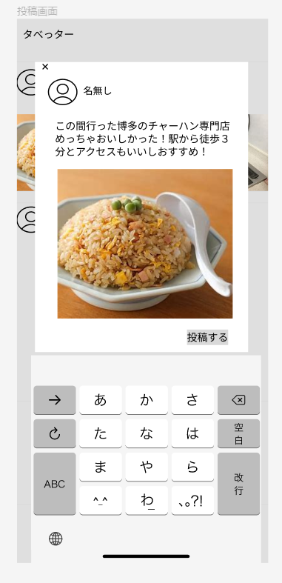
③
 |  |  |  |  | 6 | 投稿する | ボタン |  | 投稿する

④

⑤

⑥

 |  |  |  |  | 操作手順

 |  |  |  |  |  | 1. 投稿内容をテキストボックスに入力する。

 |  |  |  |  |  | ２. 写真を選択する。

 |  |  |  |  |  | ３. 投稿ボタンを押して投稿する。
 |  |  |  |  |  |  | 3-1. 投稿を辞める場合は✕を投下する。

(G２-2-1)タイムライン
画面レイアウト定義
共通情報 | システム名 | タべっター |  |  |  |  |  | 作成者 | 前田
 | 工程名 | システム設計 |  |  |  |  |  | 作成日付 | 2023-04-21
 | ドキュメント名 | タベっター画面設計 |  |  |  |  |  | バージョン | ver1.0
書誌情報 | 書誌名 | タベっター画面レイアウト |  |  |  |  |  | 更新者
 | 画面ID | G2-2-1 | 画面の名称 | タイムライン画面 |  |  |  | 更新日付
 | 概要 | ユーザーが投稿した情報を一覧で表示する
レイアウト図 |  |  |  |  | 識別ID | ラベル | 画面部品の種類 | 表示範囲 | 画面部品の説明
 |  |  |  |  | 1 | タべっター | テキスト | - | テキストを表示
②
 |  |  |  |  | 2 | 検索 | ボタン | - | 検索ボックスを表示するボタン
①
 |  |  |  |  | 3 | 投稿詳細 | リンク | - | 投稿詳細を表示するリンク
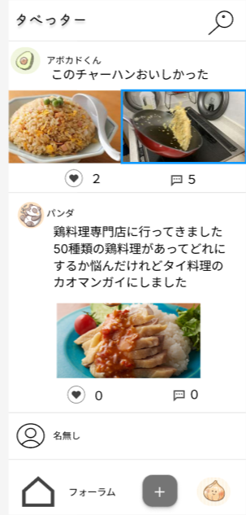
 |  |  |  |  | 4 | コメント | リンク | - | コメント送信画面に遷移するリンク
 |  |  |  |  | 5 | いいね | ボタン | - | いいね処理を行うボタン
③
 |  |  |  |  | 6 | タイムライン | リンク | - | タイムライン画面に遷移するリンク
 |  |  |  |  | 7 | フォーラム | リンク | - | フォーラム画面に遷移するリンク
 |  |  |  |  | 8 | 投稿 | リンク | - | 投稿画面に遷移するリンク
⑤
④
 |  |  |  |  | 9 | プロフィール | リンク | - | プロフィール画面に遷移するリンク

 |  |  |  |  | 操作手順
⑥
⑦
⑧
⑨
 |  |  |  |  |  | １.②を押下
 |  |  |  |  |  | 1-1検索ボックスが表示される

 |  |  |  |  |  | 2.③を押下
 |  |  |  |  |  | ２-1投稿詳細に遷移する

 |  |  |  |  |  | 3.④を押下
 |  |  |  |  |  | ３-1コメント送信画面に遷移する

 |  |  |  |  |  | 4.⑤を押下
 |  |  |  |  |  | ４-1いいね処理を行う

 |  |  |  |  |  | 5.⑥を押下→タイムライン画面に遷移する
 |  |  |  |  |  | ⑦を押下→フォーラム画面に遷移する
 |  |  |  |  |  | ⑧を押下→投稿画面に遷移する
 |  |  |  |  |  | ⑨を押下→プロフィールに遷移する

(G２-2-2)投稿コメント送信
画面レイアウト定義
共通情報 | システム名 | タべっター |  |  |  |  |  | 作成者 | 豊坂
 | 工程名 | システム設計 |  |  |  |  |  | 作成日付 | 2023-04-21
①
 | ドキュメント名 | タベっター画面設計 |  |  |  |  |  | バージョン | 1
書誌情報 | 書誌名 | タベっター画面レイアウト |  |  |  |  |  | 更新者
 | 画面ID | G2-2-2 | 画面の名称 | 投稿コメント送信画面 |  |  |  | 更新日付
 | 概要 | 投稿にコメントを送信する際の画面
レイアウト図 |  |  |  |  | 識別ID | ラベル | 画面部品の種類 | 表示範囲 | 画面部品の説明
 |  |  |  |  | 1 | キャンセル | ボタン |  | コメントをキャンセルするボタン
 |  |  |  |  | 2 | プロフィール | - |  | プロフィールアイコン
 |  |  |  |  | 3 | コメント | テキストボックス |  | コメントを書く
①
 |  |  |  |  | 4 | 送信 | ボタン |  | コメントを送信するボタン
②
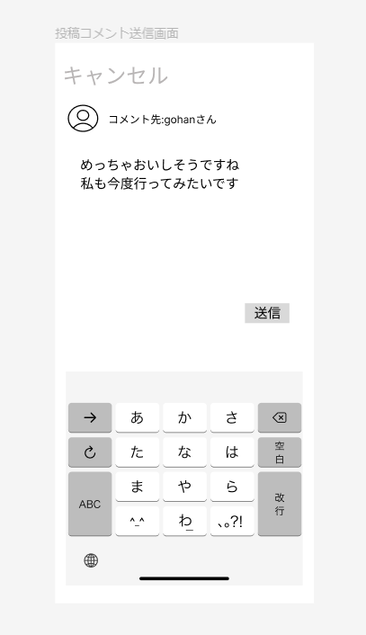

③

④

 |  |  |  |  | 操作手順

 |  |  |  |  |  | １. コメントををテキストボックスに書く。

 |  |  |  |  |  | ２. コメントを送信するボタンを投下する。
 |  |  |  |  |  |  | ２－１. コメントをキャンセルする場合はキャンセルボタンを投下する。

(G２-2-3)投稿詳細
画面レイアウト定義
共通情報 | システム名 | タべっター |  |  |  |  |  | 作成者 | 田中 大貴
 | 工程名 | システム設計 |  |  |  |  |  | 作成日付 | 2023-04-24
 | ドキュメント名 | タベっター画面設計 |  |  |  |  |  | バージョン | v1.0
書誌情報 | 書誌名 | タベっター画面レイアウト |  |  |  |  |  | 更新者
 | 画面ID | G2-2-3 | 画面の名称 | 投稿詳細画面 |  |  |  | 更新日付
 | 概要 | 投稿詳細を表示する画面
レイアウト図 |  |  |  |  | 識別ID | ラベル | 画面部品の種類 | 表示範囲 | 画面部品の説明
①
 |  |  |  |  | ① | 検索 | ボタン | - | 投稿を検索できるテキストボックスを表示するボタン
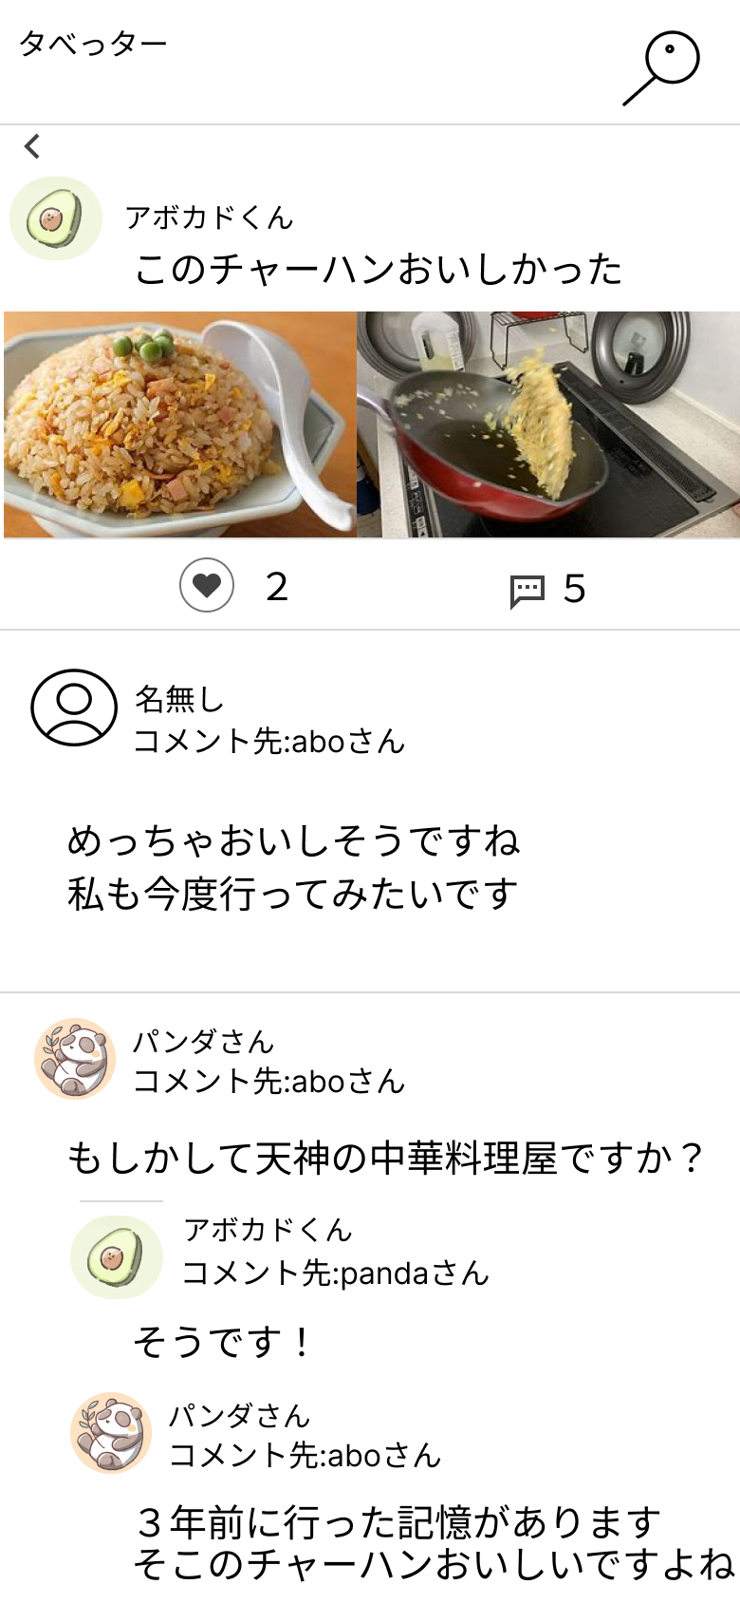
 |  |  |  |  | ② | 戻る | ボタン | - | タイムライン画面へ遷移するボタン
②
 |  |  |  |  | ③ | 投稿詳細 | テキスト、画像 |  | 投稿詳細を表示する
 |  |  |  |  | ④ | コメント | リンク | - | コメント送信画面に遷移するリンク
 |  |  |  |  | ⑤ | いいね | ボタン | - | いいね処理を行うボタン
 |  |  |  |  | ⑥ | コメント内容 | テキスト |  | コメント内容を表示する

③

⑤
④

⑥
 |  |  |  |  | 操作手順
 |  |  |  |  | 1 | 検索 ボタンを押す
 |  |  |  |  |  | 1-1 検索テキストボックスにキーワードを入力し検索する

 |  |  |  |  | 2 | 戻る ボタンを押下
 |  |  |  |  |  | 2-1 タイムライン画面に遷移する

 |  |  |  |  | 3 | コメントボタン を押す
 |  |  |  |  |  | ３-1コメント送信画面に遷移する

 |  |  |  |  | 4 | いいね ボタンを押す
 |  |  |  |  |  | ４-1いいね処理を行う

(G２-3-1)プロフィール
画面レイアウト定義
共通情報 | システム名 | タべっター |  |  |  |  |  | 作成者 | 田中 大貴
 | 工程名 | システム設計 |  |  |  |  |  | 作成日付 | 2023-04-21
 | ドキュメント名 | タベっター画面設計 |  |  |  |  |  | バージョン | v1.0
①
書誌情報 | 書誌名 | タベっター画面レイアウト |  |  |  |  |  | 更新者
 | 画面ID | G2-3-1 | 画面の名称 | プロフィール画面 |  |  |  | 更新日付
 | 概要 | プロフィールを表示、編集する画面
レイアウト図 |  |  |  |  | 識別ID | ラベル | 画面部品の種類 | 表示範囲 | 画面部品の説明
①
 |  |  |  |  | ① | 検索 | ボタン | - | 投稿を検索できるテキストボックスを表示するボタン
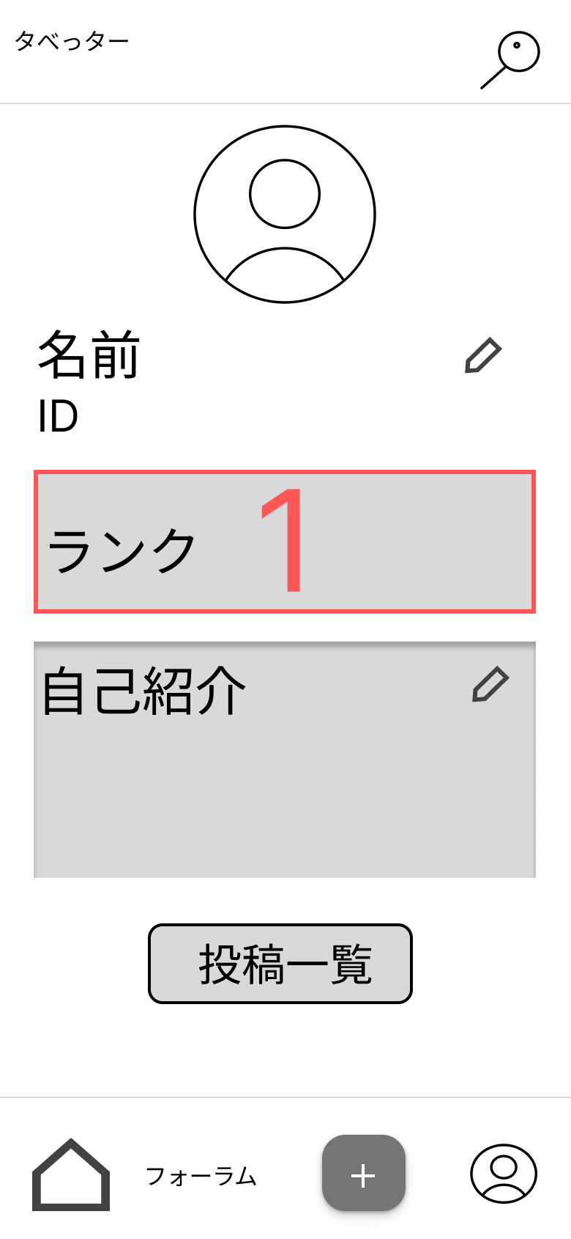
 |  |  |  |  | ② | ユーザーアイコン | 画像 | - | ユーザーアイコンを表示する
 |  |  |  |  | ③ | ユーザーネーム | 文字列 |  | ユーザーネームを表示する
 |  |  |  |  | ④ | ユーザーネーム編集 | ボタン | - | ユーザーネームを編集可能にする
 |  |  |  |  | ⑥ | ユーザーID | 文字列 |  | ユーザーIDを表示する
②
 |  |  |  |  | ⑥ | ランク | 文字列 |  | ランクを表示する
 |  |  |  |  | ⑦ | 自己紹介 | 文字列 |  | 自己紹介を表示する
 |  |  |  |  | ⑧ | 自己紹介編集 | ボタン | - | 自己紹介を編集可能にする
 |  |  |  |  | ⑨ | 投稿一覧 | ボタン | - | 投稿画面一覧へ遷移する
③
④
 |  |  |  |  | ⑩ | ホーム | ボタン | - | タイムライン画面へ遷移する
 |  |  |  |  | ⑪ | フォーラム | ボタン | - | フォーラム画面へ遷移する
 |  |  |  |  | ⑫ | 投稿 | ボタン | - | 投稿画面へ遷移する
⑤
 |  |  |  |  | ⑬ | プロフィール | ボタン | - | プロフィール画面へ遷移する

⑥

⑦
 |  |  |  |  | 操作手順
 |  |  |  |  | 1 | 検索 ボタンを押す
 |  |  |  |  |  | 1-1 検索テキストボックスにキーワードを入力し検索する
 |  |  |  |  | 2 | ユーザーネーム編集 ボタンを押す
 |  |  |  |  |  | 2-1 ユーザーネームを編集する
⑧
 |  |  |  |  | 3 | 自己紹介編集 ボタンを押す
 |  |  |  |  |  | 3-1 ユーザーネームを編集する
 |  |  |  |  | 4 | 投稿一覧 ボタンを押す
 |  |  |  |  |  | 4-1 投稿画面一覧へ遷移する
⑨
 |  |  |  |  | 5 | ホーム ボタンを押す
 |  |  |  |  |  | 5-1 タイムライン画面へ遷移する
⑪
 |  |  |  |  | 6 | フォーラム ボタンを押す
⑫
 |  |  |  |  |  | 6-1 フォーラム画面へ遷移する
 |  |  |  |  | 7 | 投稿 ボタンを押す
 |  |  |  |  |  | 7-1 投稿画面へ遷移する
⑩
⑬
 |  |  |  |  | 8 | プロフィール ボタンを押す
 |  |  |  |  |  | 8-1 プロフィール画面へ遷移する

(G２-3-2)投稿画面一覧
画面レイアウト定義
共通情報 | システム名 | タべっター |  |  |  |  |  | 作成者 | 城戸
 | 工程名 | システム設計 |  |  |  |  |  | 作成日付 | 2023-04-24
①
 | ドキュメント名 | タベっター画面設計 |  |  |  |  |  | バージョン | 1
書誌情報 | 書誌名 | タベっター画面レイアウト |  |  |  |  |  | 更新者
 | 画面ID | G2-3-2 | 画面の名称 | 投稿画面一覧 |  |  |  | 更新日付
 | 概要 | 投稿の一覧を表示する画面
レイアウト図 |  |  |  |  | 識別ID | ラベル | 画面部品の種類 | 表示範囲 | 画面部品の説明
 |  |  |  |  | 1 | タベっター | テキスト | - | テキストを表示
①
②
 |  |  |  |  | 2 | 検索ボックス | ボタン | - | 検索ボックスを表示する
③
 |  |  |  |  | 3 | 投稿内容 | テキスト | - | 投稿内容を表示する
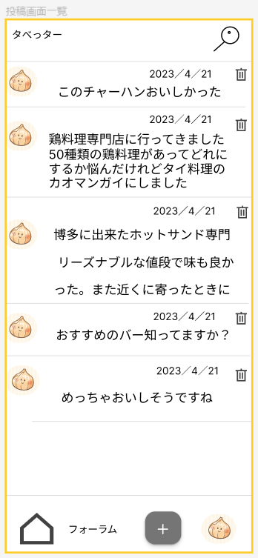
 |  |  |  |  | 4 | ゴミ箱 | ボタン | - | 投稿を削除するボタン
 |  |  |  |  | 5 | タイムライン | リンク | - | タイムラインに遷移する
④
 |  |  |  |  | 6 | フォーラム | リンク | - | フォーラムに遷移する
 |  |  |  |  | 7 | 投稿 | リンク | - | 投稿に遷移する
 |  |  |  |  | 8 | プロフィール | リンク | - | プロフィールに遷移する

 |  |  |  |  | 操作手順

 |  |  |  |  |  | 1.➁を押下する
 |  |  |  |  |  | 1-1 検索ボックスを表示する

 |  |  |  |  |  | 2.④を押下する
 |  |  |  |  |  | 2-1 投稿削除確認に遷移する
⑤
⑥
 |  |  |  |  |  | 3.⑤を押下する
 |  |  |  |  |  | 3-1 タイムラインに遷移する
⑦
⑧
 |  |  |  |  |  | 4.⑥を押下する
 |  |  |  |  |  | 4-1 フォーラムに遷移する

 |  |  |  |  |  | 5.⑦を押下する
 |  |  |  |  |  | 5-1 投稿に遷移する

 |  |  |  |  |  | 6.⑧を押下する
 |  |  |  |  |  | 6-1 プロフィールに遷移する

(G２-3-3)投稿削除確認
画面レイアウト定義
共通情報 | システム名 | タべっター |  |  |  |  |  | 作成者 | 豊坂
 | 工程名 | システム設計 |  |  |  |  |  | 作成日付 | 2023-04-20
①
 | ドキュメント名 | タベっター画面設計 |  |  |  |  |  | バージョン | 1
書誌情報 | 書誌名 | タベっター画面レイアウト |  |  |  |  |  | 更新者
 | 画面ID | G2-3-3 | 画面の名称 | 投稿削除確認画面 |  |  |  | 更新日付
 | 概要 | 投稿の削除を確認する画面
レイアウト図 |  |  |  |  | 識別ID | ラベル | 画面部品の種類 | 表示範囲 | 画面部品の説明
 |  |  |  |  | 1 | 検索 | テキストボックス |  | 投稿を検索するテキストボックス
 |  |  |  |  | 2 | 削除の有無 | ボタン |  | 投稿の削除をするかしないかのボタン
 |  |  |  |  | 3 | ゴミ箱 | ボタン |  | 投稿を削除するボタン
①
 |  |  |  |  | 4 | いいね | ボタン |  | 投稿にいいねするボタン
 |  |  |  |  | 5 | ホーム | リンク |  | タイムライン画面に遷移する
 |  |  |  |  | 6 | フォーラム | リンク |  | フォーラム画面に遷移する
 |  |  |  |  | 7 | 投稿 | リンク |  | 投稿画面に遷移する
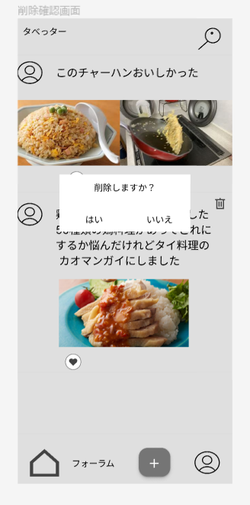
 |  |  |  |  | 8 | プロフィール | リンク |  | プロフィール画面に遷移する

②

③

④

⑤
 |  |  |  |  | 操作手順
⑥
⑦
 |  |  |  |  |  | １． 投稿画面のゴミ箱ボタンを投下する。

⑧
 |  |  |  |  |  |  | １－１. 投稿を削除するかを決める。

(G２-3-4)投稿削除完了
画面レイアウト定義
共通情報 | システム名 | タべっター |  |  |  |  |  | 作成者 | 豊坂
 | 工程名 | システム設計 |  |  |  |  |  | 作成日付 | 2023-04-21
①
 | ドキュメント名 | タベっター画面設計 |  |  |  |  |  | バージョン | 1
書誌情報 | 書誌名 | タベっター画面レイアウト |  |  |  |  |  | 更新者
 | 画面ID | G2-3-4 | 画面の名称 | 投稿削除完了画面 |  |  |  | 更新日付
 | 概要 | 投稿の削除完了を通知する画面
レイアウト図 |  |  |  |  | 識別ID | ラベル | 画面部品の種類 | 表示範囲 | 画面部品の説明
 |  |  |  |  | 1 | 検索 | テキストボックス |  | 投稿を検索するテキストボックス
 |  |  |  |  | 2 | 表示 |  |  | 削除が完了したという表示
 |  |  |  |  | 3 | ゴミ箱 | ボタン |  | 投稿を削除するボタン
①
 |  |  |  |  | 4 | いいね | ボタン |  | 投稿にいいねするボタン
 |  |  |  |  | 5 | コメント | テキストボックス |  | 投稿に対してのコメントをするテキストボックス
 |  |  |  |  | 6 | ホーム | リンク |  | タイムライン画面に遷移する
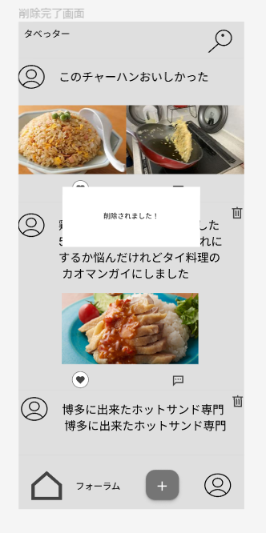
 |  |  |  |  | 7 | フォーラム | リンク |  | フォーラム画面に遷移する
 |  |  |  |  | 8 | 投稿 | リンク |  | 投稿画面に遷移する
 |  |  |  |  | 9 | プロフィール | リンク |  | プロフィール画面に遷移する
②
③

④

⑤

⑥
⑦
 |  |  |  |  | 操作手順
⑧
⑨
 |  |  |  |  |  |  | １． 投稿画面のゴミ箱ボタンを投下する。

 |  |  |  |  |  |  |  | １－１. 投稿を削除するかを決める。

 |  |  |  |  |  |  | 2.（G2-2-2） 投稿画面一覧に遷移する。

(G２-4-1)フォーラム
画面レイアウト定義
共通情報 | システム名 | タべっター |  |  |  |  |  | 作成者 | 城戸
 | 工程名 | システム設計 |  |  |  |  |  | 作成日付 | 2023-04-21
①
 | ドキュメント名 | タベっター画面設計 |  |  |  |  |  | バージョン | 1
書誌情報 | 書誌名 | タベっター画面レイアウト |  |  |  |  |  | 更新者
 | 画面ID | G2-4-1 | 画面の名称 | フォーラム画面 |  |  |  | 更新日付
 | 概要 | フォーラム一覧を表示する画面
レイアウト図 |  |  |  |  | 識別ID | ラベル | 画面部品の種類 | 表示範囲 | 画面部品の説明
 |  |  |  |  | 1 | タベっター | テキスト | - | テキストを表示する
①
②
 |  |  |  |  | 2 | 検索 | ボタン | - | 検索ボックスを表示するボタン
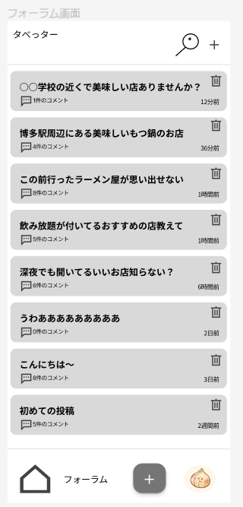
③
 |  |  |  |  | 3 | フォーラム投稿 | ボタン | - | フォーラム投稿に遷移するボタン
 |  |  |  |  | 4 | 投稿詳細 | リンク | - | フォーラム詳細に遷移するリンク
⑤
 |  |  |  |  | 5 | ゴミ箱 | ボタン | - | 投稿を削除するボタン
④
 |  |  |  |  | 6 | コメント数 | テキスト | - | 投稿に付けられたコメント数を表示する
⑥
 |  |  |  |  | 7 | 投稿時間 | テキスト | - | 投稿された日時を表示する
⑦
 |  |  |  |  | 8 | タイムライン | リンク | - | タイムライン画面に遷移する
 |  |  |  |  | 9 | フォーラム | リンク | - | フォーラム画面に遷移する
 |  |  |  |  | 10 | 投稿 | リンク | - | 投稿画面に遷移する
 |  |  |  |  | 11 | プロフィール | リンク | - | プロフィールに遷移する

 |  |  |  |  | 操作手順

 |  |  |  |  |  | 1.②を押下
 |  |  |  |  |  | 1-1 検索ボックスが表示される

 |  |  |  |  |  | 2.③を押下
 |  |  |  |  |  | 2-1 フォーラム投稿に遷移する

⑧
 |  |  |  |  |  | 3.④を押下
 |  |  |  |  |  | 3-1 フォーラム詳細に遷移する
⑨
⑩
 |  |  |  |  |  | 4.⑤を押下
 |  |  |  |  |  | 4-1 投稿を削除する
⑪
 |  |  |  |  |  | 5.⑧を押下 5-1 タイムライン画面に遷移する
 |  |  |  |  |  | ⑨を押下 5-2 フォーラム画面に遷移する
 |  |  |  |  |  | ⑩を押下 5-3 投稿画面に遷移する
 |  |  |  |  |  | ⑪を押下 5-4 プロフィールに遷移する

(G２-4-2)フォーラムコメント送信
画面レイアウト定義
共通情報 | システム名 | タべっター |  |  |  |  |  | 作成者 | 城戸
 | 工程名 | システム設計 |  |  |  |  |  | 作成日付 | 2023-04-23
①
 | ドキュメント名 | タベっター画面設計 |  |  |  |  |  | バージョン | 1
書誌情報 | 書誌名 | タベっター画面レイアウト |  |  |  |  |  | 更新者
 | 画面ID | G2-4-2 | 画面の名称 | フォーラムコメント送信 |  |  |  | 更新日付
 | 概要 | フォーラムにコメントを投稿する画面
レイアウト図 |  |  |  |  | 識別ID | ラベル | 画面部品の種類 | 表示範囲 | 画面部品の説明
 |  |  |  |  | 1 | 戻る | ボタン | - | フォーラム画面に戻るボタン
①
②
 |  |  |  |  | 2 | 投稿 | ボタン | - | コメントを投稿するボタン
 |  |  |  |  | 3 | コメント先 | テキスト | - | コメント先の投稿を表示
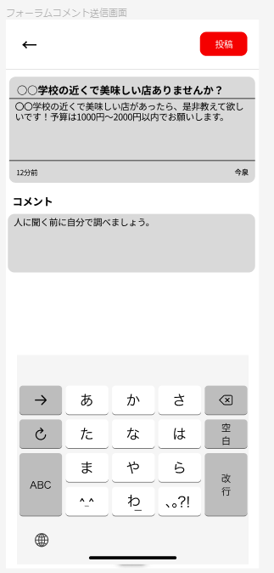
 |  |  |  |  | 4 | コメント内容 | テキスト | - | コメントを入力
③

④

 |  |  |  |  | 操作手順

 |  |  |  |  |  | 1.①を押下
 |  |  |  |  |  | 1-1 フォーラム画面に遷移する

 |  |  |  |  |  | 2.②を押下
 |  |  |  |  |  | 2-1 コメント先のフォーラム詳細に遷移する

(G２-4-3)フォーラム詳細
画面レイアウト定義
共通情報 | システム名 | タべっター |  |  |  |  |  | 作成者 | 城戸
 | 工程名 | システム設計 |  |  |  |  |  | 作成日付 | 2023-04-23
①
 | ドキュメント名 | タベっター画面設計 |  |  |  |  |  | バージョン | 1
書誌情報 | 書誌名 | タベっター画面レイアウト |  |  |  |  |  | 更新者
 | 画面ID | G2-4-3 | 画面の名称 | フォーラム詳細画面 |  |  |  | 更新日付
 | 概要 | 投稿されているフォーラムを閲覧できる画面
レイアウト図 |  |  |  |  | 識別ID | ラベル | 画面部品の種類 | 表示範囲 | 画面部品の説明
 |  |  |  |  | 1 | タベっター | テキスト | - | テキストを表示
①
 |  |  |  |  | 2 | 戻る | ボタン | - | フォーラム画面に戻るボタン
③
 |  |  |  |  | 3 | 検索 | ボタン | - | 検索ボックスを表示するボタン
②
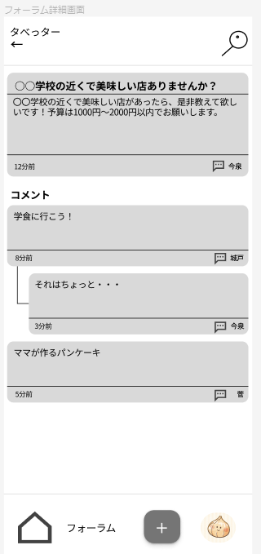
 |  |  |  |  | 4 | 投稿内容 | テキスト | - | 投稿内容を表示
 |  |  |  |  | 5 | 投稿日時 | テキスト | - | 投稿日時を表示
④
 |  |  |  |  | 6 | コメント投稿 | リンク | - | フォーラムコメント送信画面に遷移する
 |  |  |  |  | 7 | 投稿者 | テキスト | - | 投稿者の名前を表示
 |  |  |  |  | 8 | タイムライン | リンク | - | タイムライン画面に遷移するリンク
 |  |  |  |  | 9 | フォーラム | リンク | - | フォーラム画面に遷移するリンク
⑥
 |  |  |  |  | 10 | 投稿 | リンク | - | 投稿画面に遷移するリンク
 |  |  |  |  | 11 | プロフィール | リンク | - | プロフィール画面に遷移するリンク
⑤
⑦

 |  |  |  |  | 操作手順

 |  |  |  |  |  | 1.➁を押下する
 |  |  |  |  |  | 1-1 フォーラム画面に戻る

 |  |  |  |  |  | 2.③を押下する
 |  |  |  |  |  | 2-1 検索ボックスを表示する

⑧
⑨
 |  |  |  |  |  | 3.⑥を押下する
 |  |  |  |  |  | 3-1 フォーラムコメント送信に遷移する
⑩
⑪
 |  |  |  |  |  | 4.⑧を押下する 4-1 タイムラインに遷移する
 |  |  |  |  |  | 5.⑨を押下する 5-1 フォーラム画面に遷移する
 |  |  |  |  |  | 6.⑩を押下する 6-1 投稿画面に遷移する
 |  |  |  |  |  | 7.⑪を押下する 7-1 プロフィールに遷移する

(G２-4-4)フォーラム投稿
画面レイアウト定義
共通情報 | システム名 | タべっター |  |  |  |  |  | 作成者 | 城戸
 | 工程名 | システム設計 |  |  |  |  |  | 作成日付 | 2023-04-23
①
 | ドキュメント名 | タベっター画面設計 |  |  |  |  |  | バージョン | 1
書誌情報 | 書誌名 | タベっター画面レイアウト |  |  |  |  |  | 更新者
 | 画面ID | G2-4-4 | 画面の名称 | フォーラム投稿 |  |  |  | 更新日付
 | 概要 | フォーラムを投稿する画面
レイアウト図 |  |  |  |  | 識別ID | ラベル | 画面部品の種類 | 表示範囲 | 画面部品の説明
 |  |  |  |  | 1 | 戻る | ボタン | - | フォーラム画面に戻るボタン
 |  |  |  |  | 2 | 投稿 | ボタン | - | フォーラムを投稿するボタン
①
②
 |  |  |  |  | 3 | 投稿タイトル | テキスト | - | フォーラムのタイトルを入力する
 |  |  |  |  | 4 | 投稿内容 | テキスト | - | フォーラムの内容を入力する
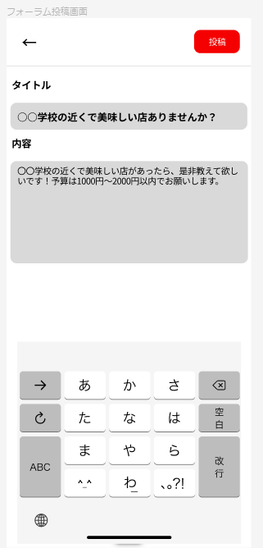

③

④

 |  |  |  |  | 操作手順

 |  |  |  |  |  | 1.①を押下する
 |  |  |  |  |  | 1-1 フォーラム画面に戻る

 |  |  |  |  |  | 2.②を押下する
 |  |  |  |  |  | 2-1 投稿先のフォーラム詳細に遷移する

